Sheet1
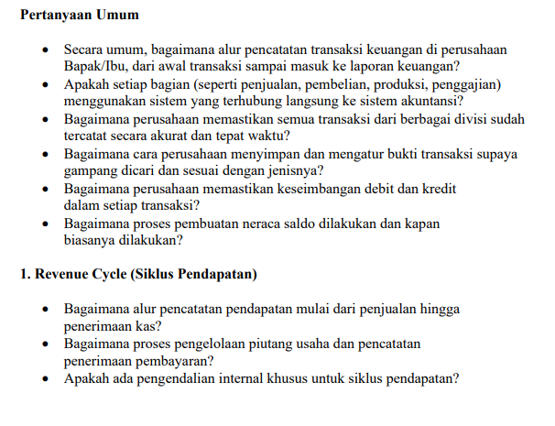

>>> | Pencatatan transaksi berawal dari bukti transaksi yang kemudian dimasukkan ke sistem di masing-masing siklus (pendapatan, beban, pengadaan dan aset tetap, perpajakan, perbendaharaan, investasi divestasi dan laporan keuangan)

>>> | Iya betul, terintegrasi ke dalam sistem akuntansi melalui Enterprise Resources Planning (ERP) SAP

>>> | Setiap bulan, triwulan dan tahunan, dilakukan mekanisme closing dengan meminta sertifikasi masing-masing unit yang menyatakan semua transaksi telah dicatat. Selain itu, dilakukan analisa trend dan pencapaian terhadap budget.

>>> | Setiap bukti transaksi disimpan (filling) sesuai dengan tanggal dan nomor dokumen yang dikeluarkan oleh sistem. Selain itu, dokumen juga disimpan secara digital dalam bentuk soft copy yang disimpan dalam repository perusahaan.

>>> | Sistem sudah didesain tidak bisa post transaksi yang tidak balance debit dan kreditnya

>>> | Neraca saldo secara otomatis dibuat oleh sistem akuntansi SAP dan prosesnya berlangsung terus sampai dengan proses closing bulanan, triwulanan dan tahunan

>>> | Penjualan (Kontrak Berlangganan dengan pelanggan)---> Perusahaan Deliver Layanan kepada Pelanggan---> Berita Acara Serah Terima Layanan--> Pencatatan piutang dan revenue--> Pelanggan membayar layanan sesuai term of payment dalam kontrak berlangganan--> Perusahaan menerima uang dari pelanggan -->pencatatan penerimaan kas dari pelanggan dan pengurangan piutang pelanggan.

>>> | Piutang usaha dikelola oleh unit tersendiri (Collection & Debt Management) yang mempunyai fungsi menerbitkan invoice dan melakukan reminding ke pelanggan apabila belum membayar, baik melalui sistem blast maupun kondisi tertentu dilakukan visiting kepada pelanggan. Pencatatan penerimaan pembayaran dari pelanggan dilakukan flaging secara sistem berdasarkan rekening koran dari bank operasional perusahaan

>>> | Ada, mengikuti framework ICOFR (Internal Control over Financial Reporting) yg dipersyaratkan oleh SEC (Securities and Exchange Commission) maupun regulasi yang ada.

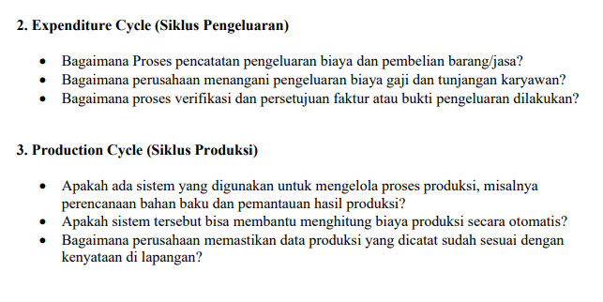

 | >>> Pencatatan pengeluaran biaya dan pembelian barang/jasa dilakukan di modul Account Payable dan modul Material Management di sistem ERP SAP berdasarkan bukti transaksi yang telah di verifikasi kelengkapan dan keabsahannya sesuai dengan peraturan perusahaan..
 | >>> Pengeluaran biaya gaji dan tunjangan dikelola oleh unit Human Capital yang setiap bulan mengolah data karyawan dan dilakukan di modul HR. Dari posting di modul HR tersebut, akan terintegrasi ke modul Account Payable yang dikelola di unit keuangan, yang selanjutnya akan melakukan proses pembayaran kepada karyawan.
 | >>> Proses verifikasi dan persetujuan pengeluaran dilakukan secara berjenjang, dari petugas verifikasi kepada reviewer dan dilanjutkan kepada petugas fiatur secara berjenjang sesuai dengan aturan perusahaan

 | >>> Di Telkom, tidak menggunakan siklus produksi karena bukan perusahaan manufaktur.

 | >>> NA | Not Applicable

 | >>> NA

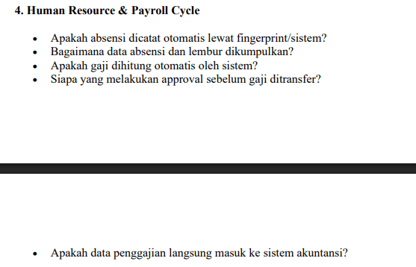
 | >>> Absensi dicatatkan dan dikumpulkan melalui aplikasi online yang bisa diakses oleh karyawan pada saat pelaksanaan absensi datang maupun pulang.

 | >>>Sedangkan untuk pelaksanaan lembur harus dilengkapi dengan Surat Perintah Kerja Lembur dan juga absensi lembur.

 | >>>Perihal data gaji dihitungkan secara otomatis oleh system, dimana proses gaji yang dilakukan setiap bulan sudah membaca data pergerakan karyawan, dan apabila ada data tambahan atau perubahan diluar generate yang dilakukan di sistem, maka unit HC akan mensupport terkait data tersebut dengan dilakukan verifikasi & approval terlebih dahulu sebelum proses dijalankan

 | >>> approval dilakukan oleh unit HC ( Human Capital).

 | >>> ata penggajian sdh pasti masuk dalam sistem akuntansi

 | >>> General Ledger masing-masing akun akan otomatis terupdate pada saat ada input transaksi di masing-masing siklus.

 | >>> Review dan apporval laporan keuangan oleh VP Group Financial Accounting & Treasury dan oleh Chief Finance & Risk Management

 | >>> Bisa dua-duanya. Selain itu, sebelum release laporan keuangan, dilakukan review secara berjenjang untuk menghindari adanya kesalahan dalam laporan keuangan.

